Para AD 600
DISEÑO DE LOSA CON PLACA COLABORANTE
ó LOSA COMPUESTA |  |  |  |  |  | TABLA Nº 01: CARACTERISTICAS TECNICAS DE PLACA COLABORANTE: AD - 600 |  |  |  |  | TABLA Nº02: Sobrecargas Admisibles (Kg/m2) con concreto f'c=210 Kg/cm2

PLACA COLABORANTE ACERO DECK: AD - 600 |  |  |  |  |  |  |  |  |  |  | Calibre | L: Luz Libre | t = Espesor de la Losa
 |  |  |  |  |  | PLACA COLABORANTE AD-600 |  |  |  |  | Gage | m | 11.00 | 12.00 | 13.00 | 14.00 | 15.00 | 16.00
 |  |  |  |  |  |  |  |  |  |  |  | 1.50 | 2000 | 2000 | 2000 | 2000 | 2000 | 2000
 |  |  |  |  |  | Calibre. (Gage) | Nº20 | Nº22 | Nº18 |  |  | 1.75 | 2000 | 2000 | 2000 | 2000 | 2000 | 2000
 |  |  |  |  |  | Espesor | 0.90 mm | 0.75 mm | 1.20 mm |  |  | 2.00 | 1650 | 1911 | 2000 | 2000 | 2000 | 2000
 |  |  |  |  |  | Peralte | 60 mm |  |  |  |  | 2.25 | 1243 | 1445 | 1647 | 1849 | 2000 | 2000
 |  |  |  |  |  | Ancho total | 920 mm |  |  |  |  | 2.50 | 952 | 1112 | 1272 | 1432 | 1592 | 1753
 |  |  |  |  |  | Ancho útil | 900 mm |  |  |  |  | 2.75 | 689 | 865 | 995 | 1124 | 1253 | 1382
 |  |  |  |  |  | Acabado | galvanizado |  |  |  | 22 | 3.00 | 487 | 661 | 784 | 889 | 995 | 1101
 |  |  |  |  |  | Longitud | A medida |  |  |  |  | 3.25 | 364 | 475 | 619 | 707 | 794 | 882
 |  |  |  |  |  |  |  |  |  |  |  | 3.50 | 254 | 338 | 465 | 562 | 638 | 708
Parámetros de lámina Acero-Deck: AD 600. (De Tabla Nº 01) |  |  |  |  |  |  |  |  |  |  |  | 3.75 | 172 | 236 | 334 | 445 | 506 | 568
Gage = | 20 |  |  |  |  | PROPIEDADES DE LA SECCIÓN DE ACERO: AD-600 |  |  |  |  |  | 4.00 | - | 157 | 234 | 329 | 401 | 453
e = | 0.09 | cm | : Espesor de la lámina |  |  |  |  |  |  |  |  | 4.25 | - | - | 156 | 231 | 314 | 358
ltsd = | 111.68 | cm | : Longuitud de la plancha / por el el Ancho Total |  |  | Calibre | Wssd | I | Ssup | Sinf |  | 4.50 | - | - | - | 154 | 228 | 278
 |  |  |  |  |  | (gage) | (kg/m2) | (cm4/m) | (cm3/m) | (cm3/m) |  | 1.50 | 2000 | 2000 | 2000 | 2000 | 2000 | 2000
Assd = | 10.05 | cm2 | : Área de acero de la lamina de Acero-Deck |  |  | 22 | 9.12 | 59.74 | 18.32 | 23.3 |  | 1.75 | 2000 | 2000 | 2000 | 2000 | 2000 | 2000
Isd = | 70.73 | cm4 | : Inercia |  |  | 20 | 10.88 | 70.73 | 21.73 | 27.68 |  | 2.00 | 1962 | 2000 | 2000 | 2000 | 2000 | 2000
Spsd = | 21.73 | cm3 | : Módulo de Sección Superior |  |  |  |  |  |  |  |  | 2.25 | 1489 | 1731 | 1974 | 2000 | 2000 | 2000
Snsd = | 27.68 | cm3 | : Módulo de Sección Inferior |  |  |  |  |  |  |  |  | 2.50 | 1035 | 1344 | 1537 | 1730 | 1923
Wssd = | 10.88 | kgf/m | : Peso por unidad de longitud de la lámina de acero |  |  | PROPIEDADES DEL CONCRETO (f’c = 210 kg/cm2) : AD-600 |  |  |  |  |  | 2.75 | 731 | 1025 | 1213 | 1369 | 1526 | 1682
Es = | 2,000,000 | kgf/cm2 | : Modulo de Elasticidad del acero |  |  |  |  |  |  |  | 20 | 3.00 | 520 | 741 | 967 | 1095 | 1224 | 1353
W1= | 100 | kg/m2 | : Peso por cielo raso |  |  | Altura de losa | Volumen de Concreto | Carga Muerta | Aconsd |  |  | 3.25 | 368 | 537 | 716 | 882 | 989 | 1096
W2 = | 100 | kg/m3 | : peso por tabiqueria |  |  | t (cm) | M3/m2 | Kg/m2 | M2/m |  |  | 3.50 | 277 | 388 | 526 | 694 | 803 | 892
t = | 11 | cm |  |  |  | 11 | 0.074 | 177.6 | 0.074 |  |  | 3.75 | 190 | 276 | 384 | 516 | 652 | 728
Aconsd = | 0.074 | m2/m | : Area del concreto, De Tabla Nº02 |  |  | 12 | 0.084 | 201.6 | 0.084 |  |  | 4.00 | - | 190 | 274 | 379 | 505 | 594
f'c = | 210 | kg/cm2 | : Resistencia del concreto a la compresión |  |  | 13 | 0.094 | 225.6 | 0.094 |  |  | 4.25 | - | - | 189 | 273 | 374 | 482
γcon = | 2,400 | kg/m3 | : Peso especifico del concreto |  |  | 14 | 0.104 | 249.6 | 0.104 |  |  | 4.50 | - | - | - | 189 | 270 | 367
Wl = | 1,217.00 | kg/m | : Carga Viva | (De Tabla Nº02 para Luz Libre de Ld = 2.40m) |  | 16 | 0.124 | 297.6 | 0.124
 |  |  | ( Se obtiene interpolando) |  |  | 15 | 0.114 | 273.6 | 0.114 |  | Fuente: Manual Técnico para el Uso de Placas Colaborantes, para Losas de Entrepisos
Peso Propio de la Losa: |  |  |  |  |  |  |  |  |  |  | Acero - Deck
Wconsd = | Aconsd x (γcon) |  | : Peso de concreto por unidad de longitud (kgf/m).
Wconsd = | 177.60 | kg/m | : Carga Muerta |  | (de Tabla Nº02)
 |  |  |  |  |  | Fuente: Manual Técnico para el Uso de Placas Colaborantes, para Losas de Entrepisos
Wdsd = | Wconsd + Wssd + W1 + W2 |  |  | : Carga muerta por unidad de longitud (kgf/m). |  | Acero - Deck
Wdsd = | 388.48 | kg/m

1.- DETERMINACIÓN DE LA DEFLEXIÓN DE LA LÁMINA ACERO-DECK, ACTUANDO COMO ENCOFRADO.

1.1- Cálculo de la deformación admisible: δadm

 | ó 1.9cm (el valor que sea menor)

Lsd = | 2.40 | m | Luz libre de la losa
δadm = | 1.33 | cm

1.2.- Deformación Calculada: δcal

 | Condición de tres ó más tramos

b : | 100 | cm | Ancho de análisis
δcal = | 0.63 | cm

Verificar :

 | 0.63 | ≤ | 1.33 | Ok

2. ESFUERZOS DE TRACCIÓN POR FLEXIÓN EN EL SISTEMA NO COMPUESTO:

Datos:
Psd = | 75 | Kgf
Wwsd = | 100 | Kgf
fy = | 4,200 | Kgf/cm2

Para tres tramos:

2.1. Cálculo de Momentos
El mayor de:

Msd+ = | Momento positivo en la lámina no compuesta (kgf-m)
Msd+ = | 246.34 | Kg-m
ó

Msd+ = | 270.11 | Kg-m | Ok
y

Msd- = | Momento negativo en la lámina no compuesta (kgf-m)
Msd- = | 329.20 | Kg-m | Ok

2.2. Cálculo de Esfuerzos

f+ = | Esfuerzo positivo en la lámina (kgf/cm2)
f+ = | 1,243.03 | kgf/cm2

f- = | Esfuerzo negativo en la lámina (kgf/cm2)
f- = | 1,189.29 | kgf/cm2
Entonces, verificar que:

f+ ≤ | 2,520.00 | kgf/cm2

f- ≤ | 2,520.00 | kgf/cm2

Luego: | 1,243.03 | ≤ | 2,520.00 | Ok

 | 1,189.29 | ≤ | 2,520.00 | Ok

3. - CÁLCULO DE ESFUERZOS ADMISIBLES EN EL SISTEMA COMPUESTO

3.1.- Cálculo del momento de inercia de la sección transformada fisurada: Ic (cm4)

 |  |  |  | 5 | cm

Ycg
 |  |  |  | Ycs
 |  |  |  | 6 | cm

Cálculo del Centroide ( Ycg):
Sacando la figura del Trapecio, por formula se tiene que:
A
H

B
 | Donde: | B = | 17 | cm
 |  | A = | 9 | cm
 |  | H =dd = | 6 | cm
 |  | t = | 11 | cm

Ycg = | 2.69 | cm

d = | 8.31 | cm
tc = | 5.00 | cm

 |  |  |  | Tabla Nº 03
 |  |  |  | Ratio entre el módulo de elasticidad del acero
 |  |  |  | y el módulo de elasticidad del concreto
 |  |  |  | n | f’c (kgf/cm2)
 |  |  |  | 6 | 420 o más.
 |  |  |  | 7 | 320 a 420
 |  |  |  | 8 | 250 a 320
 |  |  |  | 9 | 210 a 250

n = | 9 |  | De Tabla Nº 03

Cálculos: |  |  | .-

ρ = | 0.01210

Ycc1 = | 3.08 | cm

Ycs = | 5.23 | cm

Ic = | 4,082.68 | cm4

3.2.- Cálculo del momento de inercia de la sección transformada no fisurada: Iu (cm4)

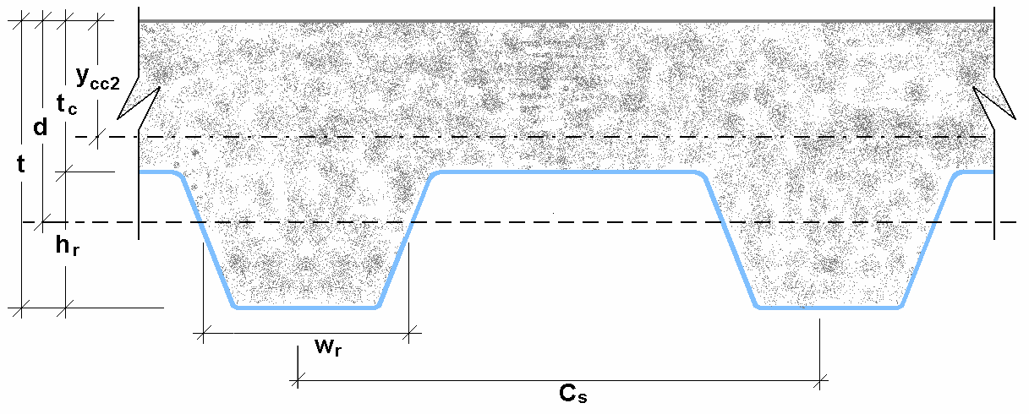

14 cm
9 cm

6 cm
6 cm

Datos: | t = | 11.00 | cm | Para AD-600
 | d = | 8.31 | cm
 | Cs = | 23.00 | cm
 | Wr = | 10.00 | cm
 | tc = | 5.00 | cm
 | hr = | 6.00 | cm
Fórmulas:

Cálculos:

Ycc2 = | 4.80 | cm

Ycs = | 3.51 | cm

Iu = | 8,890.17 | cm4

3.3.- Cálculo del Momento de Inercia Efectivo : Ie (cm4)

Ie = | 6,486.42 | cm4

3.4.- Cálculo del Yprom. :

Yprom = | 3.94 | cm

3.5.- Cálculo del Módulo de Sección Inferior del sistema compuesto: Sic (cm3)

Sic = | 918.69 | cm3

3.6.- Cálculo de Momentos positivos producidos por la carga muerta y viva sin mayorar en condición de apoyo simple

3.6.1.- Cálculo del Momento producido en la losa por las cargas muertas: Mdsd (kgf-m).

 |  | Tabla Nº 04
 |  | Ψ | : Factor de reducción de carga según apuntalamiento.
 |  | 1 | : Apuntalamiento es total
 |  | 0.73 | : Apuntalamiento temporal en los tercios de la luz durante el vaciado.
...
<

5.- DISEÑO POR CORTANTE

El área de concreto (Ac) a considerar que contribuye a tomar el cortante es igual
al área formada por las áreas sombreadas en la siguiente figura:

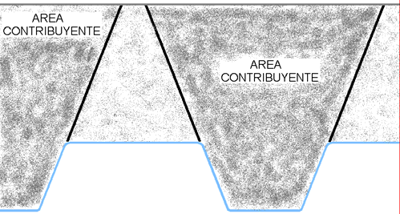

5.1.- Cálculo del Cortante Nominal

A c = | 542.67 | cm2

Vn = | 4,167.94 | kgf
...

